Capítulo 9
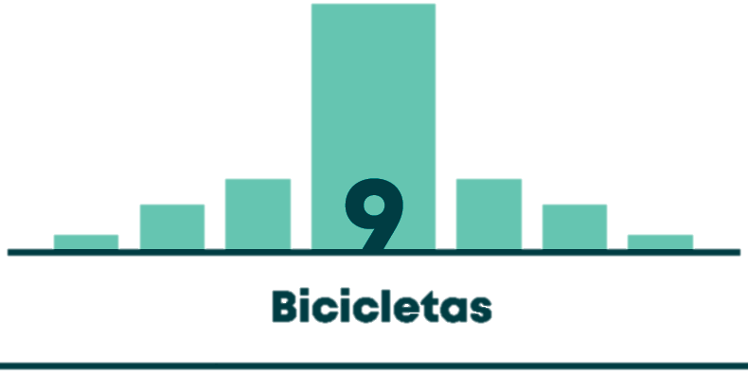

Gráfico 9.1 | TASA DE VIAJES EN BICICLETA POR PERSONA POR ESTRATO (VIAJES EN BICICLETA POR ESTRATO / TOTAL DE POBLACIÓN MAYOR A 5 AÑOS POR ESTRATO)
Gráfico 9.2 | TASA DE VIAJES DE PERSONA QUE VIAJA EN BICICLETA POR ESTRATO (VIAJES EN BICICLETA POR ESTRATO / VIAJEROS EN BICICLETA POR ESTRATO)
Gráfico 9.3 | DISTRIBUCIÓN DE LOS VIAJES EN BICICLETA Y EN TODOS LOS MEDIOS SEGÚN MOTIVO DEL VIAJE
Gráfico 9.4 | CANTIDAD DE VIAJES EN BICICLETA SEGÚN RANGO ETARIO
Gráfico 9.5 | VIAJES EN BICICLETA SEGÚN GÉNERO
Tabla 9.1 | COMPOSICIÓN POR GÉNERO Y EDAD DE CICLISTAS LESIONADOS EN 2017
Tabla 9.2 | COMPOSICIÓN POR GÉNERO Y EDAD DE CICLISTAS FALLECIDOS EN 2017

